Sheet1
 | Neapbūvētās zemes noma
 | Zemes vienības kadastra apzīmējums | Nosaukums, pagasts | Kopējā z.v. platība, ha | Nomas platība, ha | Lietošanas mērķis | Nomas maksa bez PVN gadā (EUR) | Sludinājuma ievietošanas mājaslapā uz 5 dd, datums | Pieteikšanās termiņš līdz … ieskaitot***
 | 56860090258* | "Mazliepas", Salas pagasts | 3.70 | 0.05 | personīgā palīgsaimniecība | 12.00 | 13.06.2025. | 19.06.2025. | 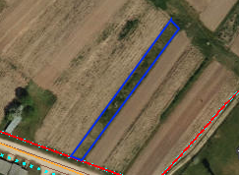
 | 56860090258* | "Mazliepas", Salas pagasts | 3.7 | 0.09 | personīgā palīgsaimniecība | 12.00 | 13.06.2025. | 19.06.2025. | 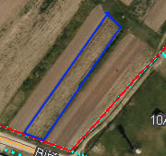
 | 56940020365** | "Purenītes", Variešu pagasts | 3.87 | 3.87 | lauksaimniecība | 348.30 | 13.06.2025. | 19.06.2025. | 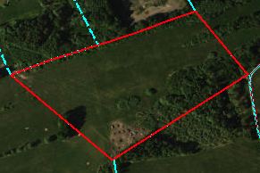
*Saskaņā Ministru kabineta 2018.gada 19.jūnija noteikumu Nr.350 „Publiskas personas zemes nomas un apbūves tiesības noteikumi”
** Saskaņā ar Jēkabpils novada domes 28.04.2022. noteikumiem “Neapbūvēta zemesgabala nomas tiesību piešķiršanas kārtība Jēkabpils novada pašvaldībā”.
*** Ja pretendentu pieteikšanās termiņā, kas nav īsāks par piecām darbdienām, piesakās vairāki pretendenti, neapbūvēta zemesgabala nomnieku noskaidro rakstiskā vai mutiskā izsolē. Pieteikumus, kas iesniegti pēc norādītā termiņa, neizskata.

